実施前
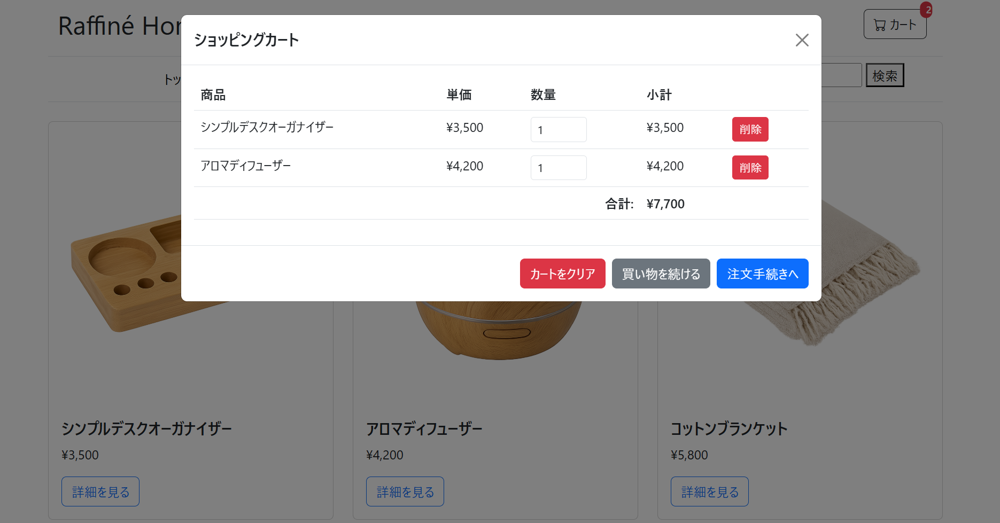

実施後
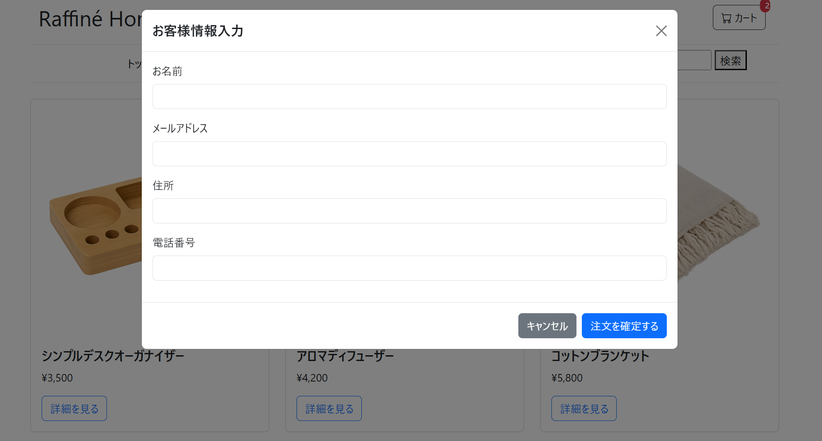
1. カートモーダルが閉じること。
2. 顧客情報入力モーダル (checkoutModal) が表示されること。

